Sheet1
NFI-3 (2011-2013): Ergebnisse der Waldinventur 2012 Report, Table 1.1.7 - Waldkategorien [ha]
NFI-3 (2011-2013): NFI Full Report 2012, Table 1.1.7 - Forest categories Area [ha]
 | Unterteilt in / Sub-groups | Unterteilt in / Sub-groups | Unterteilt in / Sub-groups | Fläche / Area in ha | calculated Fläche / Area in %
1. Wald / Total Forest Land |  |  | Total | 11,419,124 | 100.0%
1. Wald / Total Forest Land | 1.A Nichtbegehbare Fläche / 1.A Inaccessible Forest Land |  |  | 203,749 | 1.8%
 | 1.B Begehbarer Wald / 1.B Accessible Forest Land |  | Total | 11,215,375 | 98.2%
 | 1.B Begehbarer Wald / 1.B Accessible Forest Land | 1.B.1 Nicht-Holzboden / 1.B.1 Non-Timberland/Stands |  | 327,385 | 2.9%
 |  | 1.B.2 Holzboden / 1.B.2 Timberland/Stands | Total | 10,887,990 | 95.3%
 |  | 1.B.2 Holzboden / 1.B.2 Timberland/Stands | 1.B.2.1 Blöße / 1.B.1.2 Temporarily unstocked | 40,852 | 0.4%
 |  |  | 1.B.2.2 Bestockter Holzboden / 1.B.2.2 Timberland/Stands stocked | 10,847,138 | 95.0%

Source: NFI - Report: Ergebnisse der Bundeswaldinventur 2012, Chapter 1.1.7, page 10, (https://www.bundeswaldinventur.de/fileadmin/SITE_MASTER/content/Downloads/BMEL_BWI_Bericht_Ergebnisse_2012_RZ02_web-4.pdf)

Definitionen / Definitions:
Begehbarer Wald: Hier haben die Inventurtrupps Daten erhoben. / Accessible forest: The inventory teams have collected data here.
Nichtbegehbare Fläche: Nicht begehbar, zum Beispiel wegen Betretungsverbotes oder gefährlicher Geländebedingungen. / Inaccessible area: Not accessible, for example due to a ban on entry or dangerous terrain conditions.
Nichtholzboden: Nicht zur Holzerzeugung bestimmte Teile des Waldes, zum Beispiel Waldwege und Schneisen ab 5 m Breite, und Holzlagerplätze. / Non-Wood floor/Timberland/Stands: Parts of the forest not intended for wood production, for example forest paths and aisles from 5 m width, and wood storage areas.
Holzboden: Dauernd zur Holzerzeugung bestimmte Fläche. Dazu gehören auch Gräben, Leitungstrassen, zeitweilig unbestockte Flächen (Blößen) sowie Wege und Schneisen unter 5 m Breite, auch Flächen wie zum Beispiel in Nationalparken. / Wooden floor/Timberland/Stands: area permanently dedicated to wood production. This also includes trenches, pipeline routes, temporarily undisturbed areas (bare) as well as paths and aisles less than 5 m wide, including areas such as in national parks.
Blöße: Holzboden, auf dem vorübergehend keine Bäume stehen. / Bare/Temporarily unstocked: wooden floor on which there are temporarily no trees.
Bestockter Holzboden: Holzboden, auf dem Bäume wachsen. / Planted wood floor/Timberland/Stands: wood floor on which trees grow.

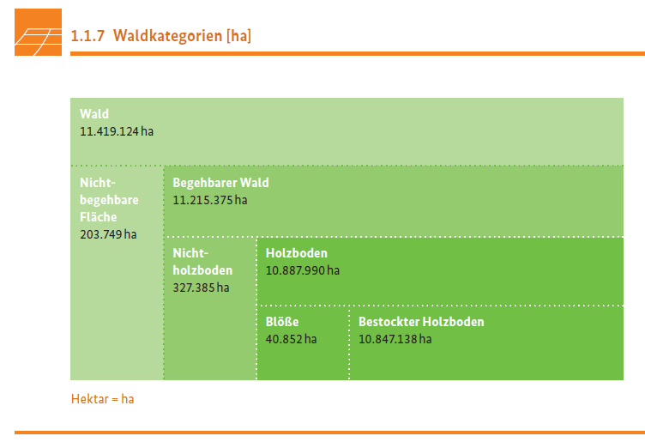
Value adding steps:
Table created from scatch, based on the graphical information provided in the NFI-3 Report.
Column 'calculated Fläche / Area in %' added.
Table formated
Table Quality checked: Totals

JRC value adding: 2020-01

